BONS CASINO
BONS CASINO
ス

画像


2020年オープン！！24時間日本語対応✨
スロットだけでも30社以上と提携しているので、レアなゲームもプレイできちゃう🎰✨
出金スピードも出金方法問わず24時間以内💰

ゲーム数
日本語サポート
ライセンス
1600種類以上
チャット・メール
年中無休
24時間

決済方法

VISA、MASTER、JCB、エコペイズ、アイウォレット、ビットコイン、イーサリアム、リップル
ライトコイン、ヴィーナスポイント
←各決済のロゴを入れる

Good point👍✨

・多数のプロバイダーと提携
・入金不要ボーナス
・最大＄2000初回入金ボーナス
・入出金手数料無料

多数のプロバイダーと提携
30社以上のプロバイダ会社と提携しているのであまり見かけない珍しいスロットもプレイすることが出来ます。スロット好きにぴったりのオンラインカジノです！
スロット数が多くて迷ってもボラティリティフィルター機能もあり、ゲームプロバイダの選択だけでなく、【勝利頻度が高い】【中額配当】【高額配当】などお好みのスロットを探すことができます。
入金不要ボーナス
ここから登録すると入金不要＄ のボーナスがもらえるよ♡
登録の際に「プロモーションコード」の欄に【 】と入力するだけ！！
最大＄2000初回入金ボーナス
お得な入金ボーナスの他に最大＄2000もらえる初回入金ボーナスもあります！入金額によって100～200％のボーナスが獲得できます✨
賭け条件は25～30倍で、出金上限なし！！
入出金手数料無料
エコペイズや仮想通貨、ヴィーナスポイントにも対応しているBONSカジノですが、なんと入出金手数料はすべて無料です！しかも出金スピード24時間以内と手数料無料ですぐに勝利金を引き出すことができます。
。

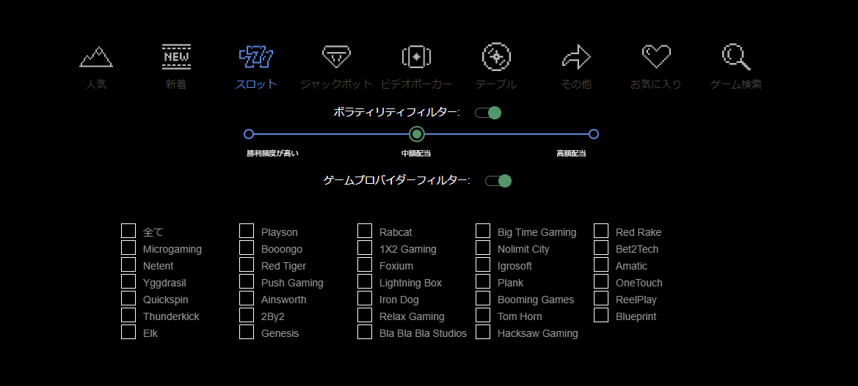

入金不要ボーナスの画像

登録方法はこちら📝



今すぐ登録

BONS CASINO登録方法
BONS CASINO登録方法

画像

BONS CASINOの登録方法について紹介していくね！！
登録に必要な情報はこれ！

メールアドレス
パスワード
氏名
生年月日
住所
ユーザーID
電話番号
通貨

登録手順
①サイトトップ画面左上にある【今すぐ登録！】を押します。

②必要事項を入力します。
③利用規約にチェックを入れ、登録ボタンの上に表示されている数字を入力し【登録！】を押します
④入力したメールアドレスにメールが届くのでリンクをクリックしたら登録完了です！！

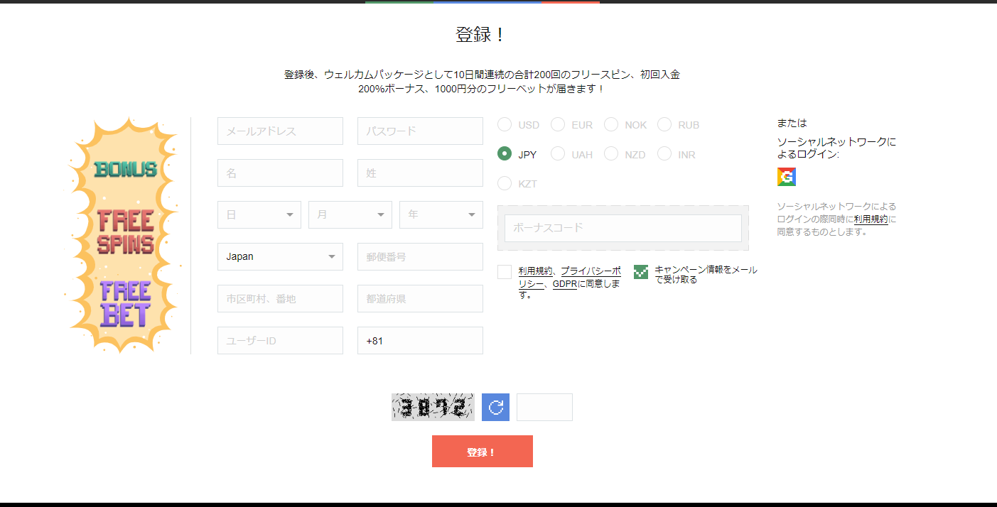

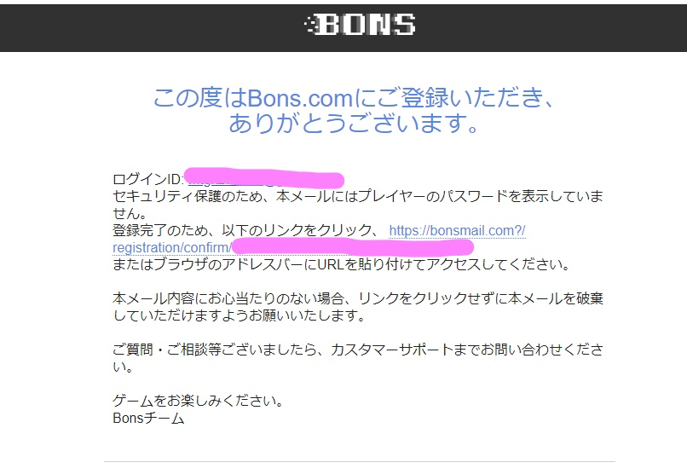

今すぐ登録

ソーシャルネットワークから登録すれば、面倒な入力もなくすぐに登録できるね( *´艸｀)

